隐马尔可夫
hmm
感性认识
 | 预测 | 机器
 | 分类 | 学习

 | 观测序列 | input |  | 肉眼直接看到的 |  |  |  |  | 因果模式：状态量由观测量推导出来
 | 状态序列 | output |  | 标记序列-隐藏的 |  | 叫 | 马尔科夫链

 | 标注问题 | 分类问题的推广

 | ex（应用）.
 | 解决的问题 | 中文分词 | b词开始 | e词结束 | m词中间 | s单字成词
 | 标注问题 | 小明硕士毕业于中国科学院计算所 |  |  |  | 输入序列
 |  | be/be/bme/be/bme/bme |  |  |  | 输出序列

概念
关于时序的概率模型 |  |  | t1时刻 | 小 | t2时刻 | 明 | t3时刻 | 硕 | t4时刻 | 士
 | 状态序列 | bems
 | 观测序列 | 小明硕士毕业于中国科学院计算所

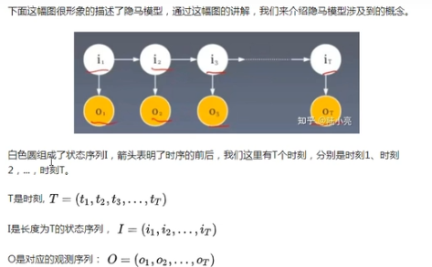

 |  |  |  |  |  |  |  | 状态也是可以直接看到的量，不是由观测量推出了的。
 |  |  |  |  |  |  | 天气
 |  |  |  |  |  |  |  | 观测活在当下，状态四通八达
 |  |  |  |  |  |  | 出去玩

 |  |  |  |  |  |  | 序列

 | 天气 | 阴 | 晴 | 雨
 | 行为 | 不出去 | 出去 | 不出去 | p=70%

三大要素
 | Q，可能的状态集合：（q1，q2，q3，…qi…,qn） |  |  |  |  |  | 集合
 | V，可能的观测集合：（v1，v2，v3, …,vk…, vM）
 | A，状态转移概率矩阵：A = [aij]N*N |  |  |  |  | N个状态 | 阴j | 晴j | 雨j
 |  | 描述的是横向的线 |  |  |  | 阴i | 0.5 | 0.3 | 0.2
 |  | 时间域 |  |  |  | 晴i | 0.5 | 0.3 | 0.2
 |  | aij | P(it+1=qj | it=qi) |  |  | 雨i | 0.5 | 0.3 | 0.2
 |  |  |  |  | 时刻 | t | t+1 |  |  | ij不是时间
 |  |  |  |  | 状态 | qi | qj
 |  |  |  |  | 存储 | 从 | 转移到 |  |  | 的概率 | 的矩阵
 | B，观测概率矩阵：B = [bj(k)]N*M
 |  | 描述的是纵向的线 |  |  |  | M个观测 N个状态 、 | 出门k | 不出门k
 |  |  | i是当下，j是下一时刻
 |  |  | k是观测集合下标 |  |  | 阴j | 0.2 | 0.8
 |  | bj(k) | t时刻下：P(Ot=Vk | it=qj) |  |  | 晴j | 0.8 | 0.2
 |  |  | t时刻下qj生成观测Vk的概率 |  |  | 雨j | 0.2 | 0.8

 | C，初始状态概率向量π：t1时刻，状态为qi的概率，πi。
 |  | πi = P(i1 = qi),

 | 隐马尔科夫模型：λ = （A，B，π）

